Evoluție profit brut
SITUAȚIE FINANCIARĂ SINTETICĂ |  |  |  |  |  |  | Exerciţiul 1 Să se construiască o diagramă comparativă, pe ani, a nivelului profitului brut al unui agent economic, faţă de veniturile totale obţinute de acesta. Adăugaţi linii de trend pentru fiecare serie, prin click dreapta pe unul din batoanele de reprezentare a fiecărei serii, comanda Add Trenline…, astfel încât să fie evidenţiată tendinţa fiecărei serii, aşa cum este reflectată în figură.
SC ALFA SRL

 | 2005 | 2006 | 2007 | 2008 | 2009 | 2010
Venituri totale | 410 mii lei | 490 mii lei | 680 mii lei | 1200 mii lei | 1680 mii lei | 3660 mii lei
Cheltuieli totale | 360 mii lei | 340 mii lei | 510 mii lei | 840 mii lei | 1100 mii lei | 1800 mii lei
Profit brut | 50 mii lei | 150 mii lei | 170 mii lei | 360 mii lei | 580 mii lei | 1860 mii lei

Evoluția profitului brut în perioada 2005-2010

Repartizarea acționarului
Repartizarea acționariatului
Acționar | Număr de acțiuni | Pondere în acționariat
UNITA | 8,000 acțiuni | 14.85%
PAS Moldom | 16,000 acțiuni | 29.68%
FPS | 1,500 acțiuni | 2.78%
CD Trade | 2,400 acțiuni | 4.45%
Acționariat cupoane | 20,000 acțiuni | 37.11%
Acționariat independent | 6,000 acțiuni | 11.13%
Total | 53,900 acțiuni | 100.00%

Exerciţiul 2 Datele din tabel figurează repartizarea acţiunilor la o societate, precizându-se pentru fiecare acţionar, numărul de acţiuni investite. Să se calculeze ponderea procentuală a fiecărui acţionar în ultima coloană şi să se reprezinte grafic printr-o diagramă circulară.

Vânzări în lume pe trimestre
Situația vânzărilor pe trimestre către clienții din țările lumii
Țări | QRT1 | QRT2 | QRT3 | QRT4
China | 12.00 mii lei | 15.00 mii lei | 18.00 mii lei | 21.00 mii lei
Zambia | 21.00 mii lei | 23.00 mii lei | 24.00 mii lei | 18.00 mii lei
Ungaria | 18.00 mii lei | 34.00 mii lei | 35.00 mii lei | 41.00 mii lei
Vietnam | 23.00 mii lei | 43.00 mii lei | 42.67 mii lei | 46.12 mii lei
Haiti | 26.00 mii lei | 52.50 mii lei | 51.16 mii lei | 51.24 mii lei
Turcia | 29.00 mii lei | 62.00 mii lei | 59.60 mii lei | 56.36 mii lei
Portugalia | 32.00 mii lei | 71.50 mii lei | 68.16 mii lei | 61.48 mii lei
Venezuela | 35.00 mii lei | 81.00 mii lei | 76.66 mii lei | 66.60 mii lei
Surdia | 38.00 mii lei | 90.50 mii lei | 85.16 mii lei | 71.72 mii lei
Liban | 41.00 mii lei | 100.00 mii lei | 93.60 mii lei | 76.84 mii lei
Mongolia | 44.00 mii lei | 109.50 mii lei | 102.00 mii lei | 116.36 mii lei
Slovacia | 47.00 mii lei | 19.00 mii lei | 110.25 mii lei | 117.36 mii lei

Șirul lui Fibonacci
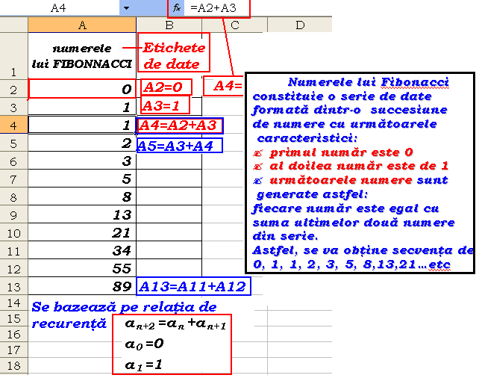
Numerele lui Fibonacci
0
1
1
2
3
5
8
13
21
34
55
89
144
233
377
610
987
1597
2584

